清单 (2)
武汉综交院原办公家具利旧拆装搬迁报价单
序号 | 名称 | 图样 | 单位 | 数量 | 规格 | 拆卸及打包 | 安装 | 搬运 | 汇总单价 | 汇总合计 | 备注
1 | 办公桌 | 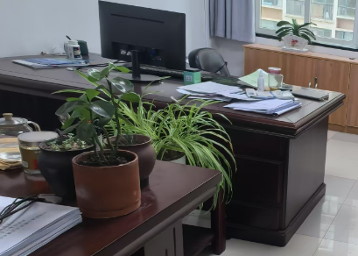 | 套 | 3 | 2000*1000*760 |  |  |  |  |  | 黄孝河路（1113、1017、1015室）
2 | 办公椅 |  | 张 | 13 | 常规 |  |  |  |  |  | 黄孝河路（班椅+班前椅）
3 | 沙发 |  | 张 | 2 | 三人位 |  |  |  |  |  | 黄孝河路（1113、1017）
4 | 茶几 |  | 张 | 2 | 1200*600*420
5 | 办公桌 |  | 套 | 1 | 1600*800*760 |  |  |  |  |  | 黄孝河路（1015）
6 | 办公桌 |  | 套 | 3 | 1600*700*760 |  |  |  |  |  | 黄孝河路（1009）
7 | 办公桌 |  | 套 | 1 | 2400*1100*760 |  |  |  |  |  | 不需拆，只需打包
8 | 办公桌 |  | 套 | 21 | 1600*700*760
9 | 办公桌 | 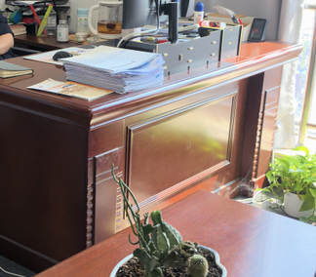 | 套 | 2 | 1600*800*760
10 | 办公椅 |  | 张 | 107 | 常规
11 | 茶几 |  | 张 | 8 | 1200*600*450
12 | 茶水收纳柜 |  | 组 | 5 | 800*400*850
13 | 文件柜（浅色） |  | 组 | 84 | 800*400*1950
14 | 文件柜（深色） |  | 组 | 23 | 800*400*1950
15 | 文件柜（深色） |  | 组 | 10 | 1200*440*1950
16 | 沙发 |  | 张 | 14 | 三人位
17 | 小沙发 | / | 张 | 1 | 单人位
18 | 小沙发 | 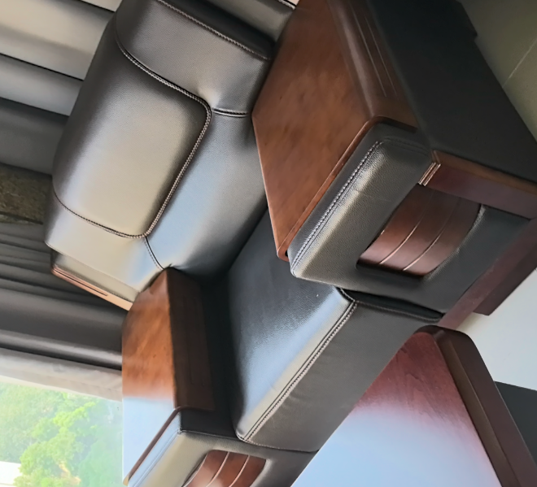 | 张 | 2 | 1400*950*930
19 | 长茶几 |  | 张 | 1 | 1600*800*480
20 | 长桌 |  | 张 | 2 | 2400*1200*750
21 | 卡座 |  | 套 | 40 | 1400*1400*1100
22 | 卡座 |  | 套 | 14 | 1400*1400*1100 |  |  |  |  |  | 不需拆，只需打包
23 | 长沙发 | / | 张 | 2 | /
24 | 沙发椅 | / | 张 | 2 | /
25 | 大沙发 |  | 张 | 1 | 2400W
26 | 会议桌 |  | 张 | 1 | 1800*1200*760 |  |  |  |  |  | 不需拆，只需打包
27 | 钢柜 | / | 组 | 12
28 | 文件资料 | / | 箱 | 425
29 | 大打印机 |  | 台 | 1
30 | 小打印机 |  | 台 | 2
31 | 空气净化器 |  | 台 | 15
32 | 维修 | / | 项 | 0 |  |  |  |  |  |  | 搬家后据实逐项报价，按需维修
33 | 打包箱子 |  | 个 | 425 | 60cm宽*40cm深*50cm高，带扣手
34 | 打包材料 | 气泡棉+胶带+记号笔 | 卷 | 18
35 | 运输 |  | 车 | 18 | 4.2米车
合计：

